L'Acqua AQP
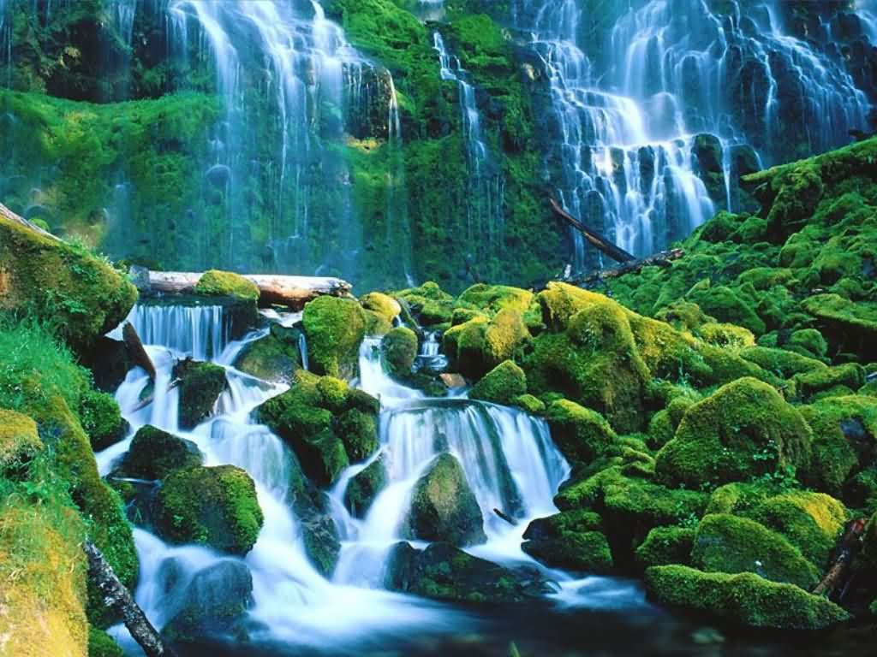
L'Acqua è un Bene Comune
INSERIRE UTENTI

Non Sprecarla
N | UTENTI

1 | Utente 1
2 | Utente 2
3 | Utente 3
4 | Utente 4
5 | Utente 5
6 | Utente 6
7 | Utente 7
8 | Utente 8
9 | Utente 9
10 | Utente 10
11 | Utente 11
12 | Utente 12
13 | Utente 13
14 | Utente 14
15 | Utente 15
16 | Utente 16
17 | Utente 17
18 | Utente 18
19 | Utente 19
20 | Utente 20
21 | Utente 21
22 | Utente 22
23 | Utente 23
24 | Utente 24
25 | Utente 25
26 | Utente 26
27 | Utente 27

RipartizioneAcqua (1° Trim)
INSERIRE DATI FATTURA
 |  |  |  |  | NB: Aggiornare Ogni Anno il Costo delle Fasce dal sito AQP
 | 2022-11-07 15:50:47 |  |  |  |  |  |  |  |  |  |  |  |  |  |  | Da pagare entro-----------> |  | 2022-05-04 |  |  |  |  | 1° Trim
 |  |  |  |  |  |  |  |  |  |  |  |  |  |  |  |  |  |  |  |  |  | M³ | 651
 |  | Elaborato Dettagliato Fattura AQP |  |  |  |  |  |  |  |  |  | Elaborato Dettagliato Fattura AQP |  |  |  |  |  |  |  |  |  | Giorni | 98
 |  |  |  |  |  |  |  |  |  |  |  |  |  |  |  |  |  |  |  |  |  | Media Cons.Giorni | 6.64
 | 1° Trimestre | Dicembre/ Dicembre |  |  |  |  |  |  | m³ Spettanti nel Trimestre in base ai giorni |  | 3° Trimestre | Giugno/Settembre 2022 |  |  |  | 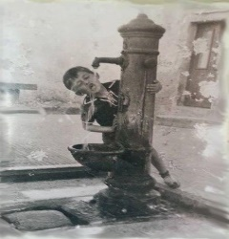 | m³ Spettanti nel Trimestre in base ai giorni |  | Inserire N° Moduli Come in Fattura AQP |  |  | Costo Fattura | 1515.80
 |  |  | Consumo | Aliquote per Fasce Anno Precedente |  |  | Giorni |  |  |  | 2022-06-17 | 2022-09-22 | Consumo | Aliquote Nuove per Fasce | Giorni
Andamento Consumi
 | 1° Trim
M³ | 651
Giorni | 98
Media Cons.Giorni | 6.6428571429
Costo Fattura | 1515.7971279
 |  |  | 0 |  |  |  | 0 |  | 0.00 |  | 12720 | 13371 | 651 |  | 98 |  | 20.41
 | Lettura Precedente | Lettura Attuale | m³ fatturati | Costo al m³ |  |  | Totale Fattura |  |  |  | Lettura Precedente | Lettura Attuale | m³ fatturati | Costo al m³ | Totale Fattura |  | Adeguamento in Percentuale sui consumi Utenti |  | 24


 | Tariffa agevolata | da mᵌ 0 a mᵌ 20 | 0 | € 0.708642 |  | € - |  |  |  |  | Tariffa agevolata | da mᵌ 0 a mᵌ 20 | 387 | € 0.708642 | € 273.98 | Acqua |  |  | Consumo di m³ al Giorno
 | Tariffa base | da mᵌ 20 a mᵌ 30 | 0 | € 0.885802 |  | € - |  |  |  |  | Tariffa base | da mᵌ 20 a mᵌ 30 | 193 | € 0.885802 | € 171.24 |  | -€ 95.34
 | Tariffa p1 | da mᵌ 30 a mᵌ 40 | 0 | € 1.545728 |  | € - |  |  |  |  | Tariffa p1 | da mᵌ 30 a mᵌ 40 | 71 | € 1.545728 | € 109.83
 | Tariffa p2 | da mᵌ 40 a mᵌ 70 | 0 | € 2.181229 |  | € - |  |  |  |  | Tariffa p2 | da mᵌ 40 a mᵌ 70 | 0 | € 2.181229 | € - |  | Addebiti / Accrediti Diversi |  | 6.64
 | Tariffa p3 | oltre mᵌ 70 |  | € 2.870164 |  | € - |  |  |  |  | Tariffa p3 | oltre mᵌ 70 |  | € 2.870164 | € -
 | Quota fissa acqua x moduli |  | 0 | € 0.067753 |  | € - |  |  |  |  | Quota fissa acqua x moduli |  | 98 | € 0.067753 | € 159.36 |  | € 23.13
 | Quota fissa fog. Dom x moduli |  | 0 | € 0.012822 |  | € - |  |  |  |  | Quota fissa fog. Dom x moduli |  | 98 | € 0.012822 | € 30.16 | Fogna
 | Quota fissa Dep. Dom.x moduli |  | 0 | € 0.036904 |  | € - |  |  |  |  | Quota fissa Dep. Dom.x moduli |  | 98 | € 0.036904 | € 86.80 |  | Acconti Precedenti e Rettifiche
 | Quota variabile fognatura |  | 0 | € 0.201441 |  | € - |  |  |  |  | Quota variabile fognatura |  | 651 | € 0.201441 | € 131.14
 | Quota variabile depurazione |  | 0 | € 0.581504 |  | € - |  |  |  |  | Quota variabile depurazione |  | 651 | € 0.581504 | € 378.56 |  | € 52.25
 | Quota idrico terremotati U11 |  | 0 | € 0.004000 |  | € - |  |  |  |  | Quota idrico terremotati U11 |  | 651 | € 0.004000 | € 2.60
 | Quota Fogna Terremotati U11 |  | 0 | € 0.004000 |  | € - |  |  |  |  | Quota Fogna Terremotati U11 |  | 651 | € 0.004000 | € 2.60
 | Quota Depurazione Terremotati U11 |  | 0 | € 0.004000 |  | € - |  |  |  |  | Quota Depurazione Terremotati U11 |  | 651 | € 0.004000 | € 2.60
 | Quota idrico Qualità U12 |  | 0 | € 0.009000 |  | € - |  |  |  |  | Quota idrico Qualità U12 |  | 651 | € 0.009000 | € 5.86
 | Quota depurazione Qualità U12 |  | 0 | € 0.009000 |  | € - |  |  |  |  | Quota depurazione Qualità U12 |  | 651 | € 0.009000 | € 5.86
 | Quota fogna Qualità U12 |  | 0 | € 0.009000 |  | € - |  |  |  |  | Quota fogna Qualità U12 |  | 651 | € 0.009000 | € 5.86
 | Quota fogna Fondo Opere Idriche U13 |  | 0 | € 0.017900 |  | € - |  |  |  |  | Quota fogna Fondo Opere Idriche U13 |  | 651 | € 0.017900 | € 11.65
 | Quota Idrico Fondo Opere Idriche U13 |  | 0 | € 0.017900 |  | € - |  |  |  |  | Quota Idrico Fondo Opere Idriche U13 |  | 651 | € 0.017900 | € 11.65
 | Quota Depur Fondo Opere Idriche U13 |  | 0 | € 0.017900 |  | € - |  |  | Totale Oneri di Perequazione |  | Quota Depur Fondo Opere Idriche U13 |  | 651 | € 0.017900 | € 11.65 | Totale Oneri di Perequazione
 | Quota bonus sociale Fogna U14 |  | 0 | € 0.004000 |  | € - |  |  |  |  | Quota bonus sociale Fogna U14 |  | 651 | € 0.004000 | € 2.60
 | Quota bonus sociale Depurazione U14 |  | 0 | € 0.004000 |  | € - |  |  |  |  | Quota bonus sociale Depurazione U14 |  | 651 | € 0.004000 | € 2.60
 | Quota bonus sociale idrico U14 |  | 0 | € 0.004000 |  | € - |  |  | € - |  | Quota bonus sociale idrico U14 |  | 651 | € 0.004000 | € 2.60 | € 68.16
 |  |  | Totale Imponibile-----------> |  |  | € - |  |  |  |  |  |  | Totale Imponibile-----------> |  | € 1,356.97
 |  |  |  |  | IVA 10% | € 0.00 |  |  |  |  |  |  |  | IVA 10% | € 135.70
 |  |  | Totale Fattura AQP |  |  | € - |  |  |  |  | 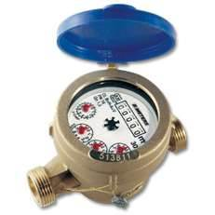 |  | Totale Fattura AQP |  | € 1,515.80

 |  |  |  |  |  |  |  |  |  |  |  |  | Saldo Elaborato Dopo Adeguamento Consumi |  | € 1,515.80

 |  |  |  |  |  |  |  |  |  |  |  |  | Saldo Elaborato Senza Adeguamento Consumi |  | € 1,611.14

11/7/22
 |  |  |  |  | 3° TRIMESTRE
 |  |  |  |  | Data |  |  | mc
 | RILEVAMENTO AQP |  |  |  | 2022-09-22 |  |  | 13371 |  |  | Moduli ----> | 27
 | RILEVAMENTO PRECEDENTE |  |  |  | 2022-06-17 |  |  | 12720
 | NUMERO GIORNI |  |  |  | 98 |  |  | 651
 | TOTALE FATTURA |  |  |  |  | 1,515.80 €
AQP RIPARTIZIONE ACQUA USO CONDOMINIALE CON (CNF) Standard 3 |  |  |  |  |  |  |  |  |  |  |  |  |  |  |  |  |  | Da Pagare Entro ----> |  |  |  | 2022-05-05

 |  | 2022-06-17 | 2022-09-22 | Altezza Piano | Consumo Accertato Moduli Individuali | Numero Componenti Nucleo Familiare Standard AQP 3 (CNF) | Adeguamento Accertato Moduli a Consumo Aqp | Eccedente Tra AQP e Accertato | Costo Eccedente Solo Informativo | Consumo Individuale Giornaliero | Tariffa Agevolata | Tariffa Base | Eccedenza 1 | Eccedenza 2 | Eccedenza 3 | Oneri di Perequazione più Variabile Fogna e Depurazione | QUOTA FISSA | TOTALE IMPONIBILE | IVA AL 10% | Crediti e Addebiti Diversi | SUB TOTALE IMPONIBILE | Adeguamento in % sui Consumi Utenti | Sub totale con Riparto Adeguamento Fattura da Pagare
UTENTI |  | mc | mc |  | mc | CNF | mc | mc | € |  | mc | mc | mc | mc | mc | € | € | € | € |  | € | % | €
 |  | Reale Comunicato |  |  |  | 3 | Fasce di Consumo AQP------------------------> |  |  |  | 7.53 | 6.64 | 12.03 | 8.05 | Oltre 70 |  |  |  |  | € 23.13 | 1,611.14 € |  | 1,515.80 €
 |  | dai Condomini |  |  |  |  | Tariffe AQP------------------> |  | € 0.708642 |  | € 0.708642 | € 0.885802 | € 1.545728 | € 2.181229 | € 2.870164 | € 0.887645 | € 0.11748
Utente 1 |  | 2595 | 2614 | 1° P | 19 | 3 | 23.65 | 4.65 | 3.30 € | 0.24 € | 22.59 | 1.06 | 0.00 | 0.00 | 0.00 | 20.99 € | 11.51 € | 49.45 € | 4.95 € | 0.86 € | 55.26 € | -3.46 € | 51.79 €
Utente 2 |  | 5615 | 5655 | 1° P | 40 | 3 | 49.79 | 9.79 | 6.94 € | 0.51 € | 22.59 | 19.93 | 7.27 | 0.00 | 0.00 | 44.20 € | 11.51 € | 100.61 € | 10.06 € | 0.86 € | 111.52 € | -7.29 € | 104.23 €
Utente 3 |  | 2636 | 2651 | 2° P | 15 | 3 | 18.67 | 3.67 | 2.60 € | 0.19 € | 18.67 | 0.00 | 0.00 | 0.00 | 0.00 | 16.57 € | 11.51 € | 41.32 € | 4.13 € | 0.86 € | 46.31 € | -2.73 € | 43.57 €
Utente 4 |  | 6388 | 6447 | 2° P | 59 | 3 | 73.44 | 14.44 | 10.23 € | 0.75 € | 22.59 | 19.93 | 30.92 | 0.00 | 0.00 | 65.19 € | 11.51 € | 158.16 € | 15.82 € | 0.86 € | 174.83 € | -10.76 € | 164.07 €
Utente 5 |  | 2091 | 2118 | 3° P | 27 | 3 | 33.61 | 6.61 | 4.68 € | 0.34 € | 22.59 | 11.02 | 0.00 | 0.00 | 0.00 | 29.83 € | 11.51 € | 67.11 € | 6.71 € | 0.86 € | 74.68 € | -4.92 € | 69.76 €
Utente 6 |  | 69 | 69 | Terra | 0.00 | 3 | 0.00 | 0.00 | - € | - € | 0.00 | 0.00 | 0.00 | 0.00 | 0.00 | - € | 11.51 € | 11.51 € | 1.15 € | 0.86 € | 13.52 € | 0.00 € | 13.52 €
Utente 7 |  | 41 | 55 | Terra | 14 | 3 | 17.43 | 3.43 | 2.43 € | 0.18 € | 17.43 | 0.00 | 0.00 | 0.00 | 0.00 | 15.47 € | 11.51 € | 39.33 € | 3.93 € | 0.86 € | 44.12 € | -2.55 € | 41.57 €
Utente 8 |  | 33 | 33 | Terra | 0 | 3 | 0.00 | 0.00 | - € | - € | 0.00 | 0.00 | 0.00 | 0.00 | 0.00 | - € | 11.51 € | 11.51 € | 1.15 € | 0.86 € | 13.52 € | 0.00 € | 13.52 €
Utente 9 |  | 16 | 16 | Terra | 0 | 3 | 0.00 | 0.00 | - € | - € | 0.00 | 0.00 | 0.00 | 0.00 | 0.00 | - € | 11.51 € | 11.51 € | 1.15 € | 0.86 € | 13.52 € | 0.00 € | 13.52 €
Utente 10 |  | 58 | 63 | 1° P | 5 | 3 | 6.22 | 1.22 | 0.87 € | 0.06 € | 6.22 | 0.00 | 0.00 | 0.00 | 0.00 | 5.52 € | 11.51 € | 21.45 € | 2.14 € | 0.86 € | 24.45 € | -0.91 € | 23.54 €
Utente 11 |  | 1652 | 1684 | 1° P | 32 | 3 | 39.83 | 7.83 | 5.55 € | 0.41 € | 22.59 | 17.24 | 0.00 | 0.00 | 0.00 | 35.36 € | 11.51 € | 78.15 € | 7.82 € | 0.86 € | 86.82 € | -5.83 € | 80.99 €
Utente 12 |  | 3953 | 3984 | 2° P | 31 | 3 | 38.59 | 7.59 | 5.38 € | 0.39 € | 22.59 | 16.00 | 0.00 | 0.00 | 0.00 | 34.25 € | 11.51 € | 75.94 € | 7.59 € | 0.86 € | 84.39 € | -5.65 € | 78.74 €
Utente 13 |  | 3360 | 3378 | 2° P | 18 | 3 | 22.41 | 4.41 | 3.12 € | 0.23 € | 22.41 | 0.00 | 0.00 | 0.00 | 0.00 | 19.89 € | 11.51 € | 47.28 € | 4.73 € | 0.86 € | 52.86 € | -3.28 € | 49.58 €
Utente 14 |  | 1355 | 1385 | 3° P | 30 | 3 | 37.34 | 7.34 | 5.20 € | 0.38 € | 22.59 | 14.75 | 0.00 | 0.00 | 0.00 | 33.15 € | 11.51 € | 73.74 € | 7.37 € | 0.86 € | 81.97 € | -5.47 € | 76.50 €
Utente 15 |  | 3535 | 3583 | 3° P | 48 | 3 | 59.75 | 11.75 | 8.32 € | 0.61 € | 22.59 | 19.93 | 17.22 | 0.00 | 0.00 | 53.03 € | 11.51 € | 124.84 € | 12.48 € | 0.86 € | 138.18 € | -8.75 € | 129.43 €
Utente 16 |  | 116 | 116 | Terra | 0 | 3 | 0.00 | 0.00 | - € | - € | 0.00 | 0.00 | 0.00 | 0.00 | 0.00 | - € | 11.51 € | 11.51 € | 1.15 € | 0.86 € | 13.52 € | 0.00 € | 13.52 €
Utente 17 |  | 15 | 15 | Terra | 0 | 3 | 0.00 | 0.00 | - € | - € | 0.00 | 0.00 | 0.00 | 0.00 | 0.00 | - € | 11.51 € | 11.51 € | 1.15 € | 0.86 € | 13.52 € | 0.00 € | 13.52 €
Utente 18 |  | 1316 | 1316 | Terra | 0 | 3 | 0.00 | 0.00 | - € | - € | 0.00 | 0.00 | 0.00 | 0.00 | 0.00 | - € | 11.51 € | 11.51 € | 1.15 € | 0.86 € | 13.52 € | 0.00 € | 13.52 €
Utente 19 |  | 67 | 67 | Terra | 0 | 3 | 0.00 | 0.00 | - € | - € | 0.00 | 0.00 | 0.00 | 0.00 | 0.00 | - € | 11.51 € | 11.51 € | 1.15 € | 0.86 € | 13.52 € | 0.00 € | 13.52 €
Utente 20 |  | 59 | 59 | Terra | 0 | 3 | 0.00 | 0.00 | - € | - € | 0.00 | 0.00 | 0.00 | 0.00 | 0.00 | - € | 11.51 € | 11.51 € | 1.15 € | 0.86 € | 13.52 € | 0.00 € | 13.52 €
Utente 21 |  | 2799 | 2825 | 1° P | 26 | 3 | 32.36 | 6.36 | 4.51 € | 0.33 € | 22.59 | 9.77 | 0.00 | 0.00 | 0.00 | 28.73 € | 11.51 € | 64.91 € | 6.49 € | 0.86 € | 72.25 € | -4.74 € | 67.51 €
Utente 22 |  | 467 | 481 | 1° P | 14 | 3 | 17.43 | 3.43 | 2.43 € | 0.18 € | 17.43 | 0.00 | 0.00 | 0.00 | 0.00 | 15.47 € | 11.51 € | 39.33 € | 3.93 € | 0.86 € | 44.12 € | -2.55 € | 41.57 €
Utente 23 |  | 3527 | 3564 | 2° P | 37 | 3 | 46.06 | 9.06 | 6.42 € | 0.47 € | 22.59 | 19.93 | 3.53 | 0.00 | 0.00 | 40.88 € | 11.51 € | 91.52 € | 9.15 € | 0.86 € | 101.53 € | -6.74 € | 94.78 €
Utente 24 |  | 3222 | 3243 | 2° P | 21 | 3 | 26.14 | 5.14 | 3.64 € | 0.27 € | 22.59 | 3.55 | 0.00 | 0.00 | 0.00 | 23.20 € | 11.51 € | 53.87 € | 5.39 € | 0.86 € | 60.11 € | -3.83 € | 56.28 €
Utente 25 |  | 2120 | 2129 | 3° P | 9 | 3 | 11.20 | 2.20 | 1.56 € | 0.11 € | 11.20 | 0.00 | 0.00 | 0.00 | 0.00 | 9.94 € | 11.51 € | 29.40 € | 2.94 € | 0.86 € | 33.19 € | -1.64 € | 31.55 €
Utente 26 |  | 3425 | 3462 | 3° P | 37 | 3 | 46.06 | 9.06 | 6.42 € | 0.47 € | 22.59 | 19.93 | 3.53 | 0.00 | 0.00 | 40.88 € | 11.51 € | 91.52 € | 9.15 € | 0.86 € | 101.53 € | -6.74 € | 94.78 €
Utente 27 |  | 5043 | 5084 | Terra | 41 | 3 | 51.03 | 10.03 | 7.11 € | 0.52 € | 22.59 | 19.93 | 8.51 | 0.00 | 0.00 | 45.30 € | 11.51 € | 103.63 € | 10.36 € | 0.86 € | 114.85 € | -7.47 € | 107.38 €

Numero Utenti |  |  |  |  |  |  |  |  |  |  |  |  |  |  |  |  |  |  |  |  | 1,611.14 € | -95.34 € | 1,515.80 €
27 |  | TOTALE |  |  | 523 |  | 651.00 | 128.00 | 90.71 € |  | 387.01 | 193.01 | 70.98 | 0.00 | 0.00 | 577.86 € | 310.85 € | 1,443.64 € | 144.36 € | 23.13 €
 |  |  |  |  | mc |  | mc | mc | mc |  | mc | mc | mc | mc | mc

 |  |  | GIORNI FATTURATI |  |  |  |  | 98 | SPETTANZE ANNUALI
 |  |  | SPETTANZE PERIODO PER FASCIA |  |  |  |  |  | PER FASCIA
 |  |  | MC. |  | 5.37 |  | <=Tariffa agevolata=> |  | da mc. |  | 0 | a mc. | 20.00 |  | 20.00
 |  |  | MC. |  | 2.68 |  | <= Tariffa base => |  | da mc. |  | 20.01 | a mc. | 30.00 |  | 9.99
 |  |  | MC. |  | 2.68 |  | <= Prima fascia => |  | da mc. |  | 30.01 | a mc. | 40.00 |  | 9.99
 |  |  | MC. |  | 8.05 |  | <= Seconda fascia => |  | da mc. |  | 40.01 | a mc. | 70.00 |  | 29.99
 |  |  | MC. |  | oltre |  | <= Terza fascia => |  | a mc. |  | 70.01 | a mc. | oltre |  | oltre
 |  |  | 365

 |  |  |  |  |  |  |  |  |  |  |  | M³ Eccedenza come AQP
 |  |  |  |  |  | Schema per calcolo Fasce Eccedenze

 |  |  |  |  |  | 5.37 | 0 | 20 | 20 | 7.53 | 2.16 | 387.01
 |  |  |  |  |  | 2.68 | 20 | 30 | 10 | 6.64 | 3.96 | 193.01
 |  |  |  |  |  | 2.68 | 30 | 40 | 10 | 12.03 | 9.35 | 70.98
 |  |  |  |  |  | 8.05 | 40 | 70 | 30 | 8.05 | 0.00 | 0.00
 |  |  |  |  |  | Oltre | 70 | oltre | oltre | oltre | oltre | 0.00
 |  |  |  |  |  | € 1,515.80 | T . Prog1 | € 1,611.14 | Ammanco | -€ 95.34 |  | 651.00

 |  |  |  |  |  | Calcolo Fasce Eccedenze con CNF

 |  |  |  |  |  | 24 | 20 | 3 | 98 | 365 |  | 387 | Fascia Agevolata |  |  |  |  | Fasce in base ai giorni Fatturati
 |  |  |  |  |  | 24 | 30 |  | 98 | 365 |  | 193 | Fascia Base |  |  | Litri Giorni |  |  |  | m³ | Giorni
 |  |  |  |  |  |  |  |  |  |  |  | 71 | 1° Fascia Eccedenza |  |  |  |  |  | #DIV/0! | #DIV/0! | 0.00 | Agevolata
 |  |  |  |  |  |  |  |  |  |  |  |  |  |  |  | 60000/365 = | 164.38356164
 |  |  |  |  |  |  |  |  |  |  | 651 |  |  |  |  |  |  |  | 0.00 | 0.00 | 0.00 | Base
 |  |  |  |  |  | Nr. Utenti | M³ Spettanti | (CNF) | Giorni Trim | Giorni Anno | M³ Trimestre | 651 | m³ Totali Fatturati |  |  | 90000/365 = | 246.57534247 | Fascia Base | 164.391 | 306.849
 |  |  |  |  |  |  |  |  |  |  |  |  |  |  |  |  |  |  | 0.00 | 0.00 | 0.00 | 1°
 |  |  |  |  |  | Num utenti X m³ anno F.Agevolata X CNF X num. Giorni / 365 Giorni Anno |  |  |  |  |  |  |  |  |  | 120000/365 = | 328.76712329 | 1ª | 306.879 | 405.48
 |  |  |  |  |  | Num utenti X m³ anno F.Base X num. Giorni / 365 Giorni Anno |  |  |  |  |  |  |  |  |  |  |  |  | 0.00 | 0.00 | 0.00 | 2°
 |  |  |  |  |  |  |  |  |  |  |  |  |  |  |  | 210000/365 = | 575.34247 | 2ª | 405.507 | 701.370
 |  |  |  |  |  |  |  |  |  |  |  |  |  |  |  | 100000/365 = | 273.97260 | 3ª | oltre | 0.00 | 0.00 | 3°

